Sheet1
INVOICE
 |  |  |  |  | OCS NO： | 694845892
 |  |  |  |  | DATE： | 2026-04-25
Deliver to / 收件人
Company / 公司
Address / 地址 |  | Kyoto-fu 606-0807, 36-57 Shimogamo Izumigawacho Sakyo-ku,,Kyoto-shi
Name / 姓名 |  | 内田 真紀子 / MAKIKO UCHIDA
Zip code/邮编 |  | 606-0807
Telphone/电话 |  | 090-3712-6757
CONSIGNEES STANDARD CODE
Importer / 进口商
Company / 公司
Address / 地址
Name / 姓名
Zip code / 邮编
Telphone / 电话
FOB
NO. Of pkg | Description |  |  | Quantity | Unit Price | Amount | Number
1 | 物品内容(品名、原材料名、相应成分) |  |  | 物品数量 | 单价(CNY) | 总价(CNY) | 商品ID
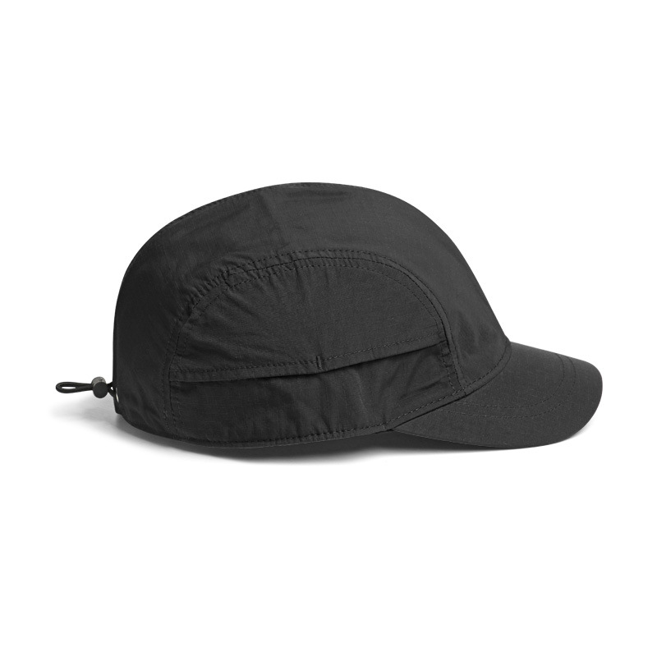 |  | 棒球帽 |  | 20 | 15.50 | 310.00 | 1314279
 | vest | 背心 | Cotton | 6 | 21.00 | 126.00 | 1314289
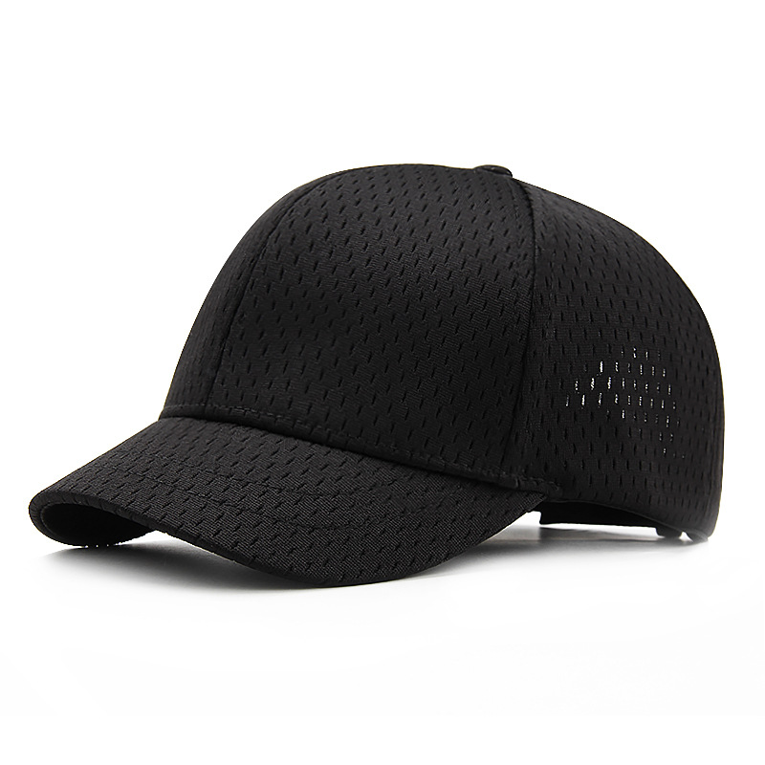 | Hat | 帽子 | polyester | 25 | 14.00 | 350.00 | 1314315
 |  |  |  | 6 | 17.35 | 104.10 | 1320841
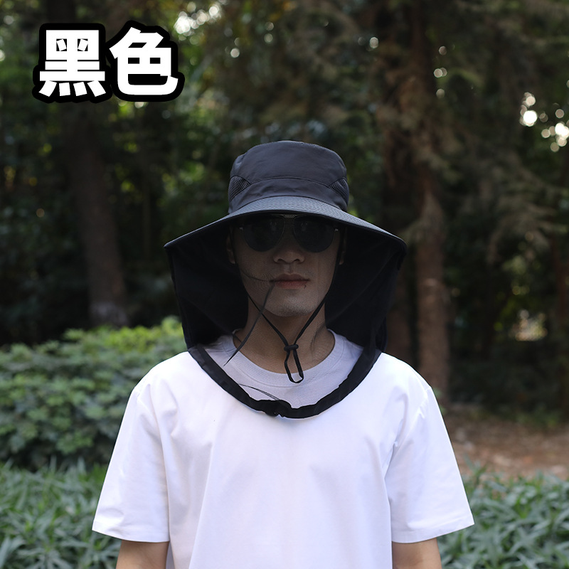 | fisherman hat | 渔夫帽 | Polyester (polyester fiber) | 5 | 6.18 | 30.90 | 1320846
 | fisherman hat | 渔夫帽 | Polyester (polyester fiber) | 5 | 6.18 | 30.90 | 1320847
 | T-shirt | T恤 | cotton | 5 | 23.00 | 115.00 | 1320851
 | T-shirt | T恤 | cotton | 4 | 23.00 | 92.00 | 1320852
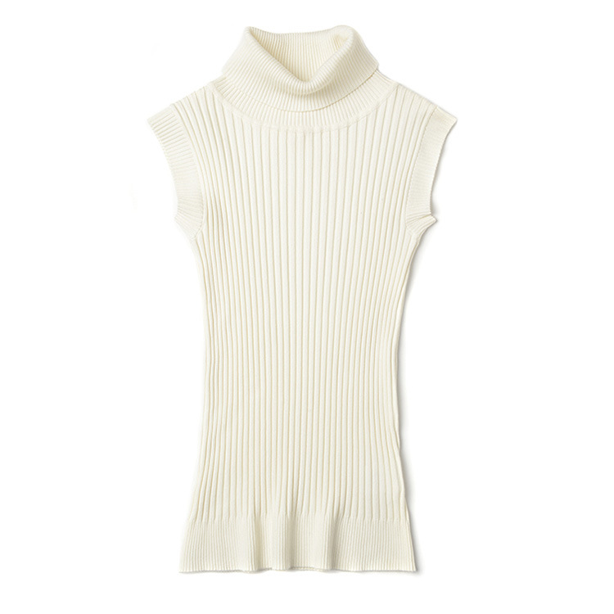 | vest | 背心 | nylon | 20 | 19.90 | 398.00 | 1320862
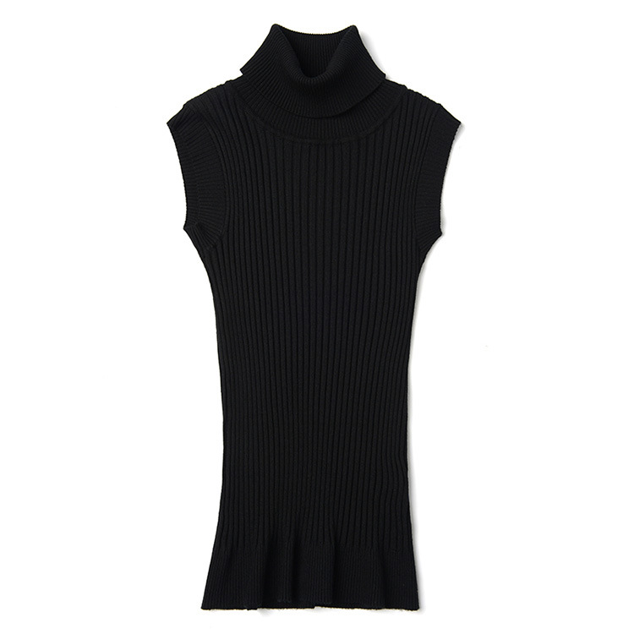 | vest | 背心 | nylon | 14 | 19.90 | 278.60 | 1320863
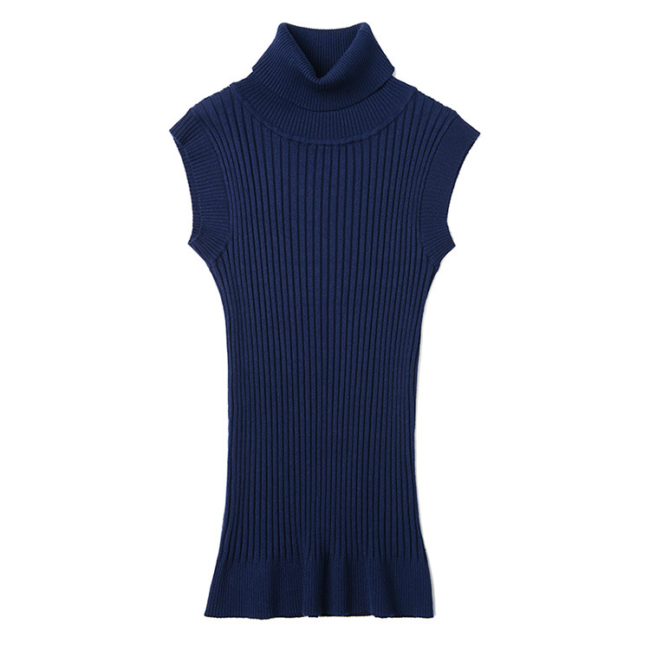 | vest | 背心 | nylon | 20 | 19.90 | 398.00 | 1320864
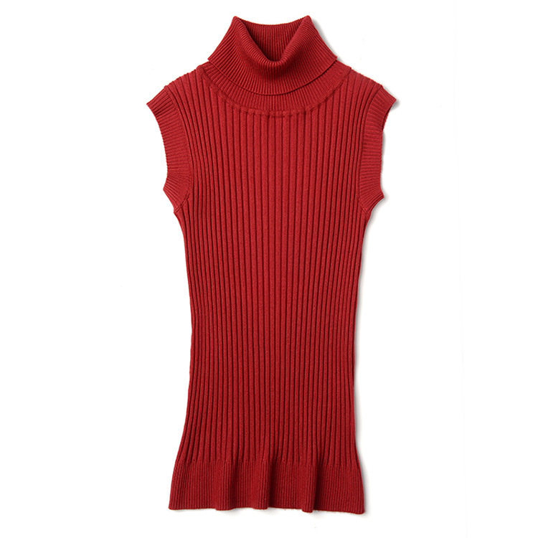 | vest | 背心 | nylon | 3 | 19.90 | 59.70 | 1320865
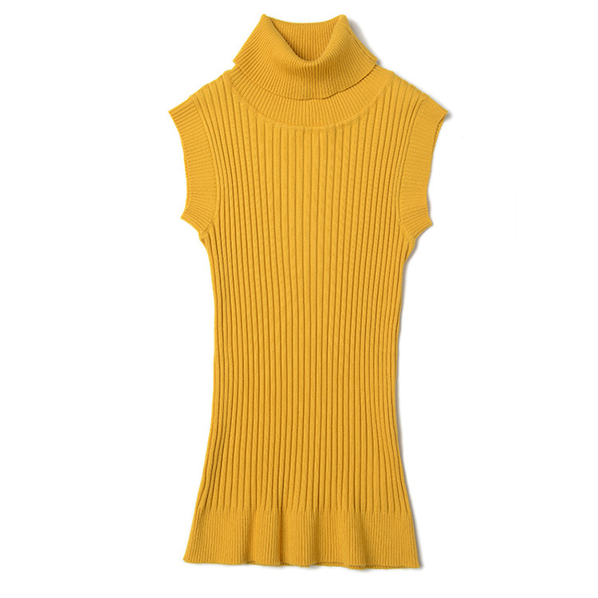 | vest | 背心 | nylon | 2 | 19.90 | 39.80 | 1320866
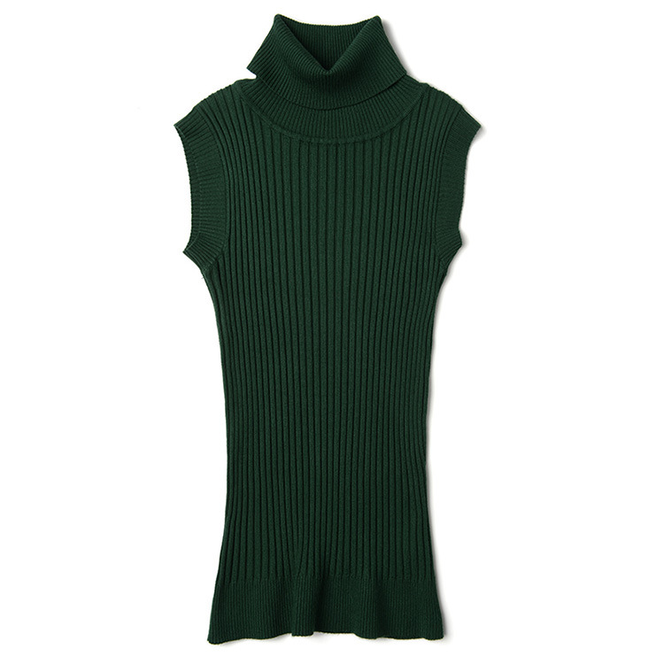 | vest | 背心 | nylon | 2 | 19.90 | 39.80 | 1320867
 | tops | 上衣 | Cotton+spandex | 10 | 16.00 | 160.00 | 1320869
 | tops | 上衣 | Viscose | 2 | 16.00 | 32.00 | 1320880
 | T-shirt | T恤 | cotton | 5 | 27.00 | 135.00 | 1320881
 | T-shirt | 连帽t恤 | cotton | 10 | 27.00 | 270.00 | 1320882
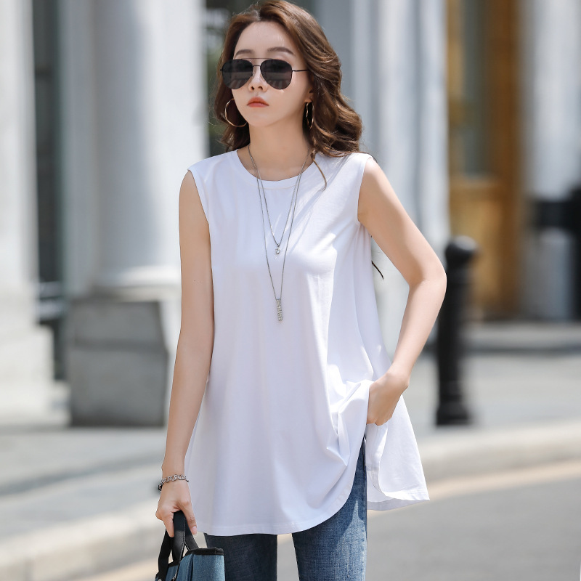 | T-shirt | T恤 | cotton | 2 | 26.00 | 52.00 | 1320886
 | T-shirt | T恤 | cotton | 2 | 26.00 | 52.00 | 1320887
 | T-shirt | T恤 | cotton | 2 | 26.00 | 52.00 | 1320888
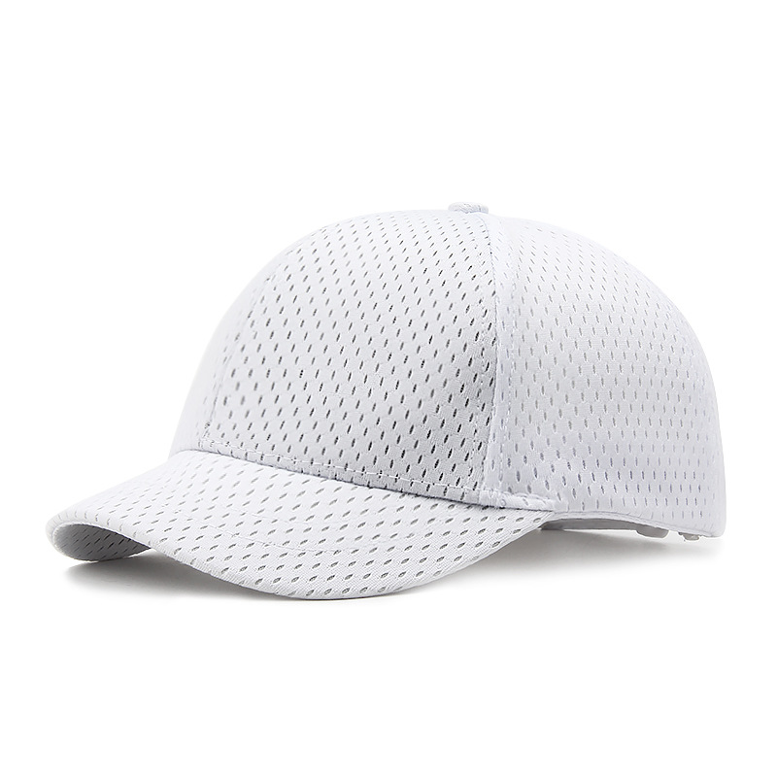 | Hat | 帽子 | polyester | 3 | 14.00 | 42.00 | 1320896
Country Of Origin/货物原产地 |  |  |  |  | Total Value 全部物品总价 | CNY 3167.8
MADE IN CHINA |  |  | Shipper / 发货人： | Zhao ZheLong
 |  |  | Company / 公司名称： | YIWU XIERUN IMPORT&EXPORT CO.LTD
 |  |  | Address / 地址： | 502, Floor 5, Building 1, No. 633, Airport Road, Beiyuan Street, Yiwu City, Zhejiang Province
 |  |  | Name / 姓名： | Zhao ZheLong
 |  |  | Tel / 电话： | 186-6173-9360
 |  |  | Signed by / 签名： | Zhao ZheLong

